상품제안서
삼면탁상거울 | 상품코드: S09795

 |  |  |  |  |  |  | 02-713-8555 | www.synergygift.co.kr
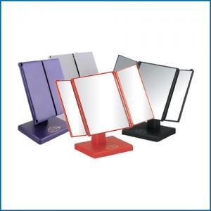

【상세/제작정보】 | <p><span style="font-size: 12pt;">* 블랙 색상만 진행 가능합니다.</span></p>

【인쇄/포장옵션】 | 실크 / 포장지포장

【공급단가】 | 수량 | 100~ | 300~ | 500~ | 1,000~ | 3,000~
*VAT별도 | 블랙 | 3,900원 | 3,840원 | 3,750원 | 3,600원 | 3,450원

【상품 URL】 | https://www.synergygift.co.kr:443/src/goods_detail.php?gdno=2179

